Berechnung_Belastung Sensor (B1
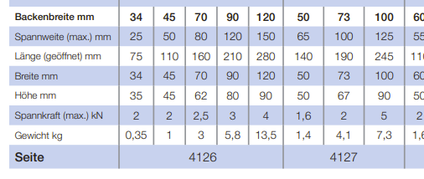
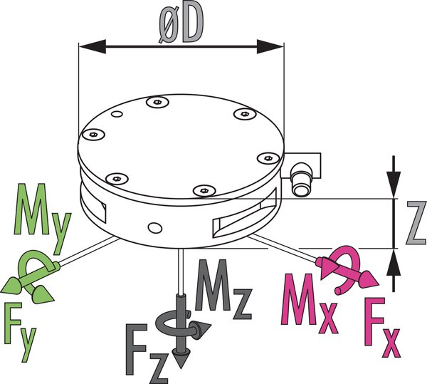
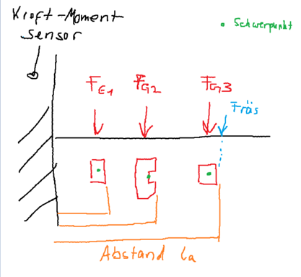
 |  | m | la | d | ls | FG | M | V |  | g= | 9.81 | m/s2
 | Bezeichnung | Gewicht [kg] | Abstand la [mm] | Dicke [mm] | Abstand_Schwerpunkt [m] | Gewichtskraft [N] | Moment (Nm) | Volumen [m³] | Dichte [kg/m³] | Material |  |  | Quelle
 |  |  |  |  | =(la-(d/2))/(1000) | =m*g | =FG*ls
irrelevant | Grundplatte
 | Kraft-Momenten-Sensor Schunk
 | Zwischenplatte | 0.9616 | 5 | 5 | 0.0025 | 9.434 | 0.024 | 0.0001225 | 7850 | S235JR |  |  | https://www.chemie.de/lexikon/Baustahl.html
 | Schraubstock | 10 | 95 | 90 | 0.05 | 98.100 | 4.905 |  |  |  |  |  |  | Bemerkung: Schwerkraft- Hebelarm tendenziell kleiner, da Schwerpunkt schraubstock nierdiger
 | Würfel_100 | 2.7000 | 150 | 100 | 0.1 | 26.487 | 2.649 | 0.001 | 2700 | Al |  |  | Tabellenbuch Metall (Europa Lehrmittel)
 | Fräskraft | 30.0000 | 150 |  | 0.15 | 300.000 | 45.000

 | Ges.: | 43.662 |  |  |  | 434.021 | 52.577
 |  | kg |  |  |  | N | Nm

 | Messbereich |  |  |  | Tatsächlich | Rest/ Puffer
 | Fx,y,z (x,y) | 660 | N |  | 434.021 | 225.979
 | Mx,y,z | 60 | Nm |  | 52.577 | 7.423

 | Überlast
 | Fx,y,z (x,y) | 3700 | N
 | Mx,y,z | 280 | Nm

 | Backenbreite: 100 mm | PLF
 | Produktinformation Schraubstöcke
 | https://www.roehm.biz/downloads/kataloge-flyer/schraubstoecke/

Berechnung_Belastung Sensor (B8
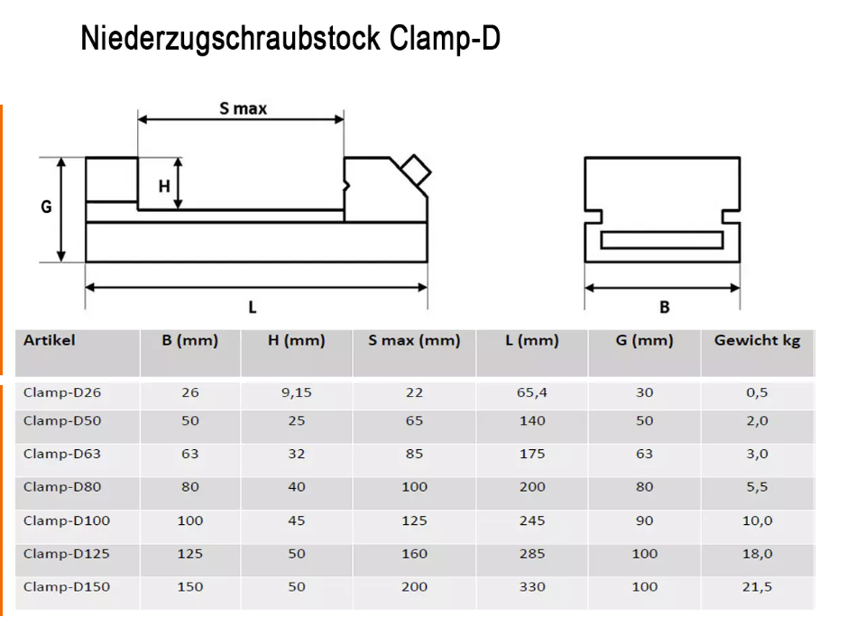
 |  | m | la | d | ls | FG | M | V |  | g= | 9.81 | m/s2
 | Bezeichnung | Gewicht [kg] | Abstand la [mm] | Dicke [mm] | Abstand_Schwerpunkt [m] | Gewichtskraft [N] | Moment (Nm) | Volumen [m³] | Dichte [kg/m³] | Material |  |  | Quelle
 |  |  |  |  | =(la-(d/2))/(1000) | =m*g | =FG*ls
irrelevant | Grundplatte
 | Kraft-Momenten-Sensor Schunk
 | Zwischenplatte | 0.6100 | 5 | 5 | 0.0025 | 5.984 | 0.015 |  |  |  |  |  | https://www.chemie.de/lexikon/Baustahl.html
 | Schraubstock | 5.5 | 85 | 80 | 0.045 | 53.955 | 2.428 |  |  |  |  |  |  | Bemerkung: Schwerkraft- Hebelarm tendenziell kleiner, da Schwerpunkt schraubstock nierdiger
 | Würfel_100 | 2.7000 | 145 | 100 | 0.095 | 26.487 | 2.516 | 0.001 | 2700 | Al |  |  | Tabellenbuch Metall (Europa Lehrmittel)
 | Fräskraft | 30.00 | 145 |  | 0.145 | 300.000 | 43.500

 | Ges.: | 38.810 |  |  |  | 386.426 | 48.459
 |  | kg |  |  |  | N | Nm

 | Messbereich |  |  |  | Tatsächlich | Rest/ Puffer
 | Fx,y,z (x,y) | 660 | N |  | 386.426 | 273.574
 | Mx,y,z | 60 | Nm |  | 48.459 | 11.541

 | Überlast
 | Fx,y,z (x,y) | 3700 | N
 | Mx,y,z | 280 | Nm

 | Backenbreite: 80 mm | Clamp-D80
 | https://www.cnc-step.de/niederzugschraubstock/

